Carte ordinateur
 | Carte | Processeur/ microcontrôleur | Horloge | Mémoire | Power supply | Connectivité | PIN | Vidéo | Ports | CanOpen | Langage programmation | Prix
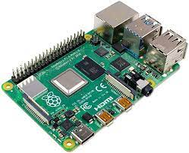 | Raspberry PI 4B | ARM v8 | 1,5 GHz | 2 Go, 4 Go, 8 Go | 5.1 V, 3 A | Gigabit ethernet, wifi intégré, bluetooth | 40 pin GPIO, 4 PWM, SPI, I2C, Serial | 2 ports micro HDMI 4K | 2 ports USB 2, 2 ports USB 3 | Extension possible | C, C++, Python… | 85$ - 135$ (Amazon)
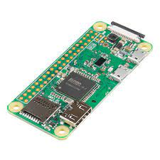 | Raspberry PI Zero W | ARM11 | 1 GHz | 512 Mo | 5.1 V, 1.2 A | Wifi, bluetooth | 40 pin GPIO, 4 PWM, SPI, I2C, Serial | 1 port mini HDMI | 2 ports micro-USB | Extension possible | C, C++, Python… | 34$ - 43$ (Amazon)
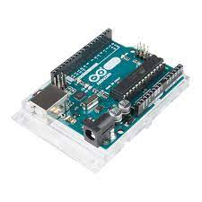 | Arduino Uno R3 | ATmega328P | 16 MHz | FLASH 32 KB, SRAM 2 KB, EEPROM 1KB | 7 - 12 V, 2 A | Module d'extension wifi et bluetooth possible | 14 pins I/O digital, 6 PWM, 6 entrées analogues | Non intégré | 1 port USB | Extension possible | C, C++ | 17$ - 23$ (Amazon)
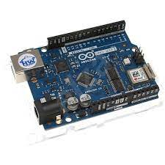 | Arduino Uno Wifi R2 | ATmega4809 | 16 MHz | FLASH 48 Bytes, SRAM 6 144 Bytes, EEPROM 256 Bytes | 7 - 12 V, 2 A | Wifi intégré, module bluetooth possible | 14 pins I/O digital, 5 PWM, 6 entrées analogues | Non intégré | 1 port USB | Extension possible | C, C++ | 45$ (store.arduino.cc)
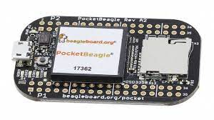 | PocketBeagle | Cortex-A8 | 1 GHz | 512 Mo | 5 V, 2 A | Module d'extension wifi et bluetooth possible | 44 pins GPIO, I2C, SPI, 4 PWM, 8 entrées analogiques | Non intégré | 1 port micro-USB | 2 ports | Linux | 46$ (digikey.ca) 42$ (canada.newark.com)
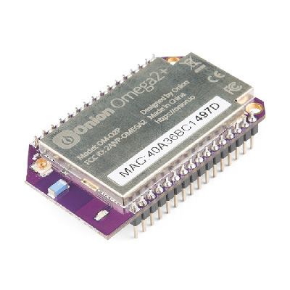 | Onion Omega2+ | MIPS | 580 MHz | 128 Mo | 3.3 V, 0.5A | Wired ethernet, wifi intégré, module bluetooth possible | 18 pins GPIO, 2 PWM, I2C, SPI | Extension noir et blanc possible | 1 port USB | Non intégré | C, C++, Python…. | 35$ (mouser.ca)

Axe linéaire
 | Actuateur | Moteur | Bras de soutient
Nom | V-Slot linear Bundle | Nema 17 stepper motor
Image |  | 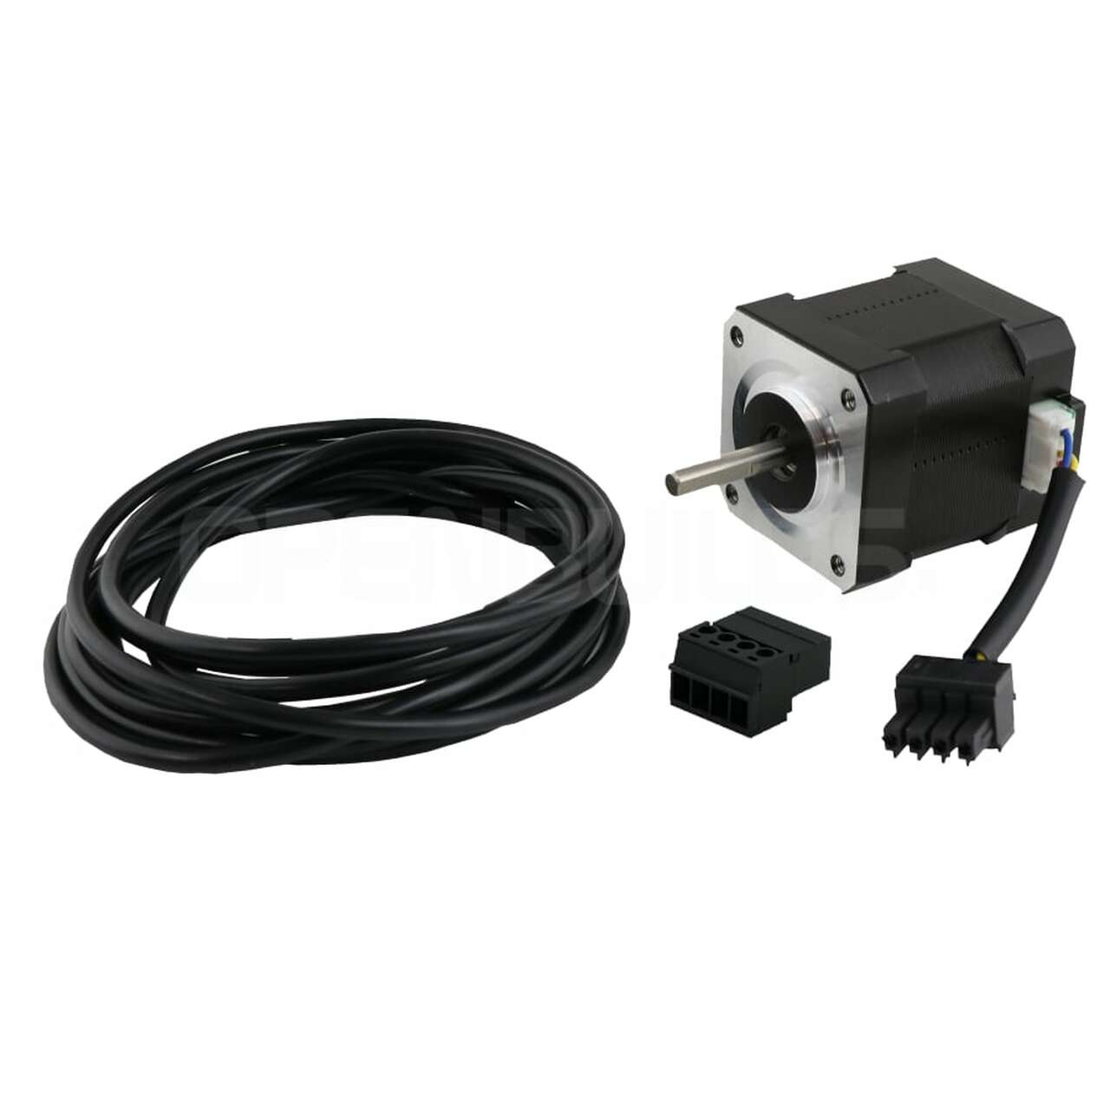
Description |  | Step moteur qui va controler le déplacement de la glissière sur le rail
Lien
 |  | Driver A4988

Écran HMI
 | Modèle/fabricant | Dimension | Résolution | Prix | Spécification
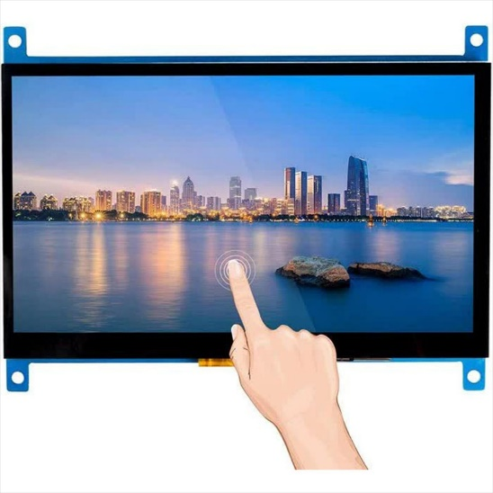 | Sunfounder LCD Capacitive Touchscreen | 7 " | 1024 X 600 | 76,91 $ (Robotshop) | Inclus un cable HDMI à micro HDMI Possède les trous et vis pour installation
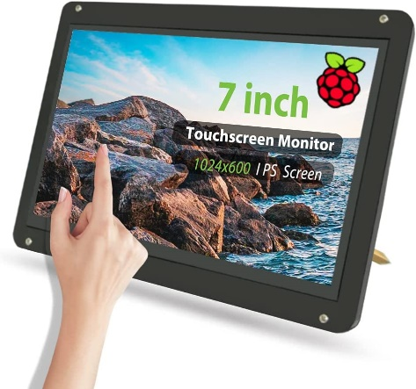 | TeNizo Écran tactile capacitif | 7 " | 1024 X 600 (1920 X 1080) | 89,97 $ (Amazon) | Inclus un adapteur HDMI à micro HDMI Vient avec un étui de montage
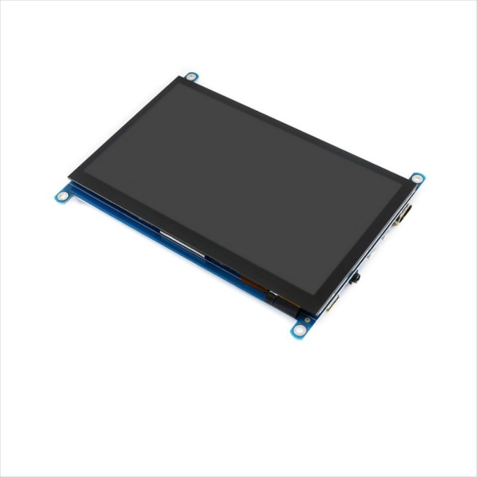 | Capacitive touch screen | 7 " | 1024 X 600 (1920 X 1080) | 84,60 $ (Robotshop) | Possède une entrée audio et connexion de speaker

